Sheet1
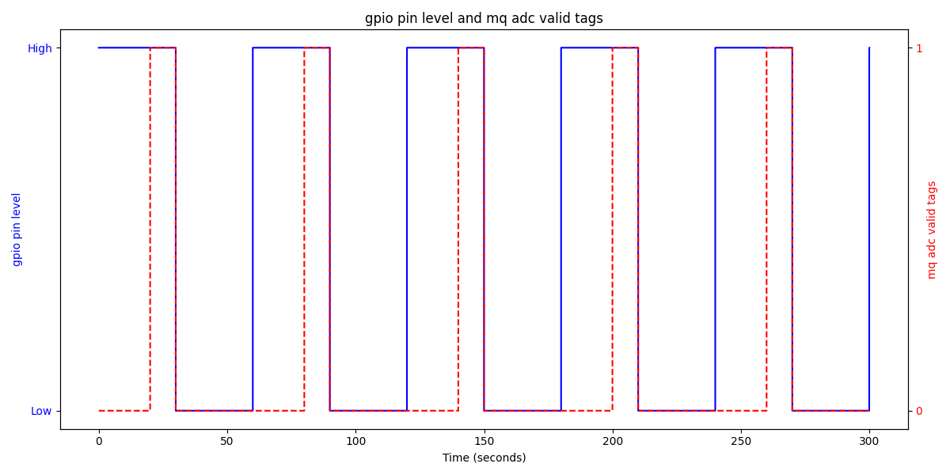
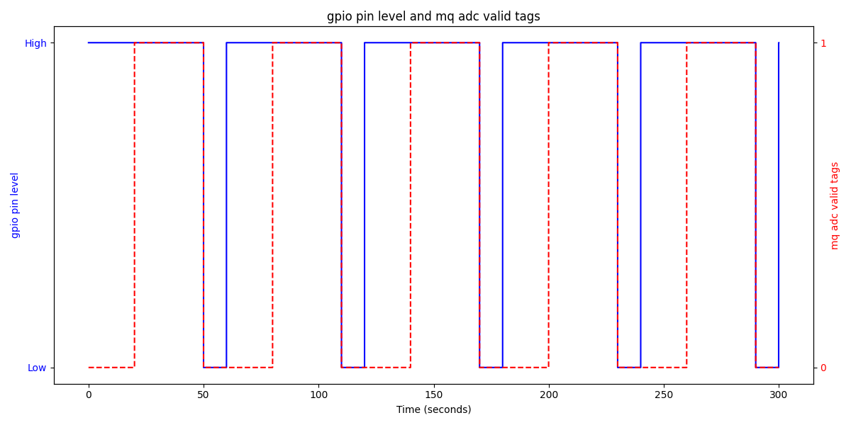
M5Stack Unit-MQ I2C Protocol |  |  |  |  |  |  |  |  |  |  |  |  |  |  |  |  |  |  | V1 (FW Version)
 |  |  |  |  |  |  |  |  |  |  |  |  |  |  |  |  |  |  | 2024-08-14
REG MAP（Addr：0x11） |  |  | 0 | 1 | 2 | 3 | 4 | 5 | 6 | 7 | 8 | 9 | A | B | C | D | E | F | note
Config status |  | 0x00 R/W | MQ Status | LED Status |  |  |  |  |  |  |  |  |  |  |  |  |  |  | MQ Status: MQ的工作状态 0：关闭模式 1：持续加热模式 2：引脚电平切换模式 default：0 LED Status: LED灯的工作状态 0：关闭LED 1：开启LED default：0
MQ heating pin high and low time config |  | 0x10 R/W | High level Time | Low level Time |  |  |  |  |  |  |  |  |  |  |  |  |  |  | High Level Time：高电平时间（30~255s） default：30s Low Level Time：低电平时间（5~255s） default：5s
MQ ADC 8bits |  | 0x20 R | ADC Value |  |  |  |  |  |  |  |  |  |  |  |  |  |  |  | ADC Value：0~255
MQ ADC 12bits |  | 0x30 R | ADC Value-L | ADC Value-H |  |  |  |  |  |  |  |  |  |  |  |  |  |  | ADC Value：0~4095 ADC Value = (ADC Value-H << 8) | ADC Value-L)
MQ ADC valid tags |  | 0x40 R | Valid Tags |  |  |  |  |  |  |  |  |  |  |  |  |  |  |  | Valid Tags：MQ ADC值是否有效 0: 有效 1: 无效
Internal NTC ADC 8bits |  | 0x50 R | ADC Value |  |  |  |  |  |  |  |  |  |  |  |  |  |  |  | ADC Value：0~255
Internal NTC ADC 12bits |  | 0x60 R | ADC Value-L | ADC Value-H |  |  |  |  |  |  |  |  |  |  |  |  |  |  | ADC Value：0~4095 ADC Value = (ADC Value-H << 8) | ADC Value-L)
NTC resistance value |  | 0x70 R | NTC Resistance Value_L | NTC Resistance Value_H |  |  |  |  |  |  |  |  |  |  |  |  |  |  | NTC Resistance：随着温度变化，实时反映温度变化情况。 NTC Resistance = （NTC Resistance Value_H << 8）| NTC Resistance Value_L（单位Ω）
ADC channel voltage value |  | 0x80 R | Internal Reference Voltage_L | Internal Reference Voltage_H | MQ Channel Voltage_L | MQ Channel Voltage_H | NTC Channel Voltage_L | NTC Channel Voltage_H |  |  |  |  |  |  |  |  |  |  | Internal Reference Voltage = (Internal Reference Voltage_H << 8) | (Internal Reference Voltage_L)（单位mV） MQ Channel Voltage = (MQ Channel Voltage_H << 8) | (MQ Channel Voltage_L)（单位mV） NTC Channel Voltage = (NTC Channel Voltage_H << 8) | (NTC Channel Voltage_L)（单位mV）
Firmware Version |  | 0xF0 R |  |  |  |  |  |  |  |  |  |  |  |  |  |  | Version |  | Version：软件版本号
I2C Address |  | 0xF0 R/W |  |  |  |  |  |  |  |  |  |  |  |  |  |  |  | Address | Address：I2C设备地址 value：0x08~0x77 default：0x11
Config status : 工作状态配置 1. MQ work status 关闭模式：加热引脚保持低电平，此时 MQ 不加热、不工作，Valid tags 恒为 0。（例图1） 持续加热模式：加热引脚保持高电平，MQ 持续加热并稳定在约 55°C （这里表示的是 MQ 传感器金属外壳的温度，而不是设备内部工作温度）。MQ 开始工作加热前 20 秒，数据读取不稳定，因此 Valid tags 在模式启动后的前 20 秒为 0，数据无效。20 秒后，数据才有效。（例图2） 引脚电平切换模式：需要配置高电平时间（0x10）和低电平时间(0x11) (确保配置是有效的,否则将无法切换至该模式)。此模式通过调整引脚的高低电平时间来间歇性加热 MQ。在高电平持续时间内，MQ 在前 20 秒数据不稳定，因此有效数据仅在高电平阶段的 20 秒之后才有效，即 Valid tags 仅在 20 秒后为 1。（例图3、例图4） 2. LED work status 关闭 LED：LED 不工作。 开启 LED：LED 在 Valid tags有效检测期间亮起，在无效期间熄灭。在亮起状态下，LED 的亮度与检测到的 ADC 值成正比，ADC 值越大，LED 越亮。 MQ heating pin high and low time config：此配置仅适用于引脚电平切换模式，必须在启用该模式之前设置，否则无法生效。 High level time：必须大于或等于 30 秒，低于此时间配置将无效。 Low level time：必须大于或等于 5 秒，低于此时间配置将无效。 NTC resistance value：返回的是NTC的阻值。（单位Ω） ADC channel voltage value：adc通道的电压。 Internal Reference Voltage：STM32 芯片的参考电压并不总是稳定的 3.3V。该值为内部经过校准后的参考电压，ADC 的电压转换应基于此值进行计算，以确保测量精度。 MQ Channel Voltage：经过内部参考电压校准后的电压值，表示 MQ 通道的实际电压。 NTC Channel Voltage：经过内部参考电压校准后的电压值，表示 NTC 通道的实际电压。 I2C Address：修改成功后、即刻生效、保存内部flash、掉电不丢失(该操作比较耗时，会擦除Flash，请勿频繁的修改地址)。

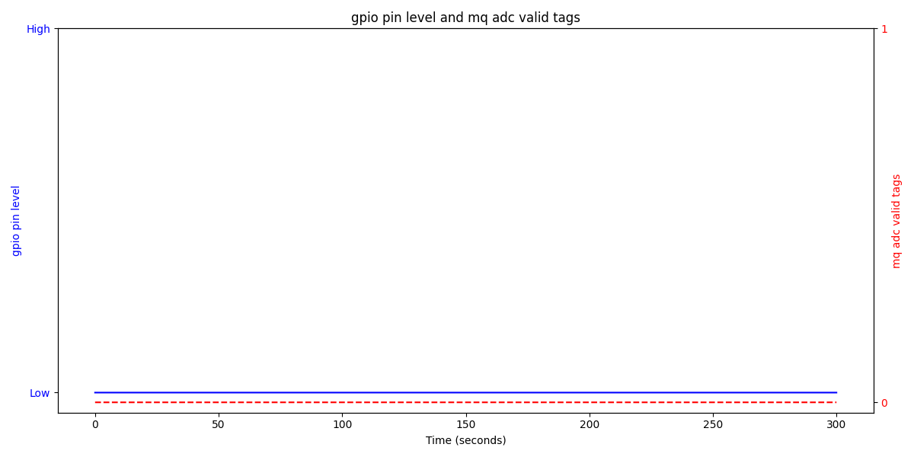
 | 例图1
 |  |  |  |  |  |  |  |  |  |  | 例图2
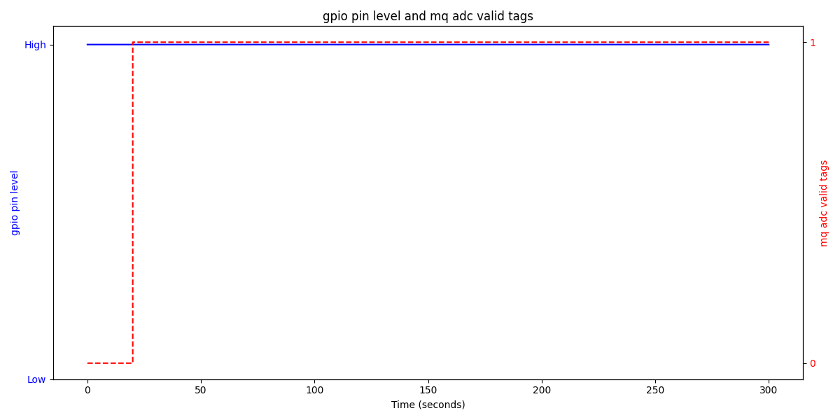

 | 例图3 |  |  |  |  |  |  |  |  |  | 例图4

